Riskien arviointi
Riskien arviointi
Yhteenveto
Jatkotoimenpiteet

 | Riskienhallinnan työkalu

 | Arvioi riskien vakavuus ja todennäköisyys asteikolla 1-4
 | Vakavuus
 | 1 = vähäinen 2 = kohtalainen 3 = merkittävä 4 = kriittinen (menee pieleen)

 | Todennäköisyys
 | 1 = epätodennäköinen 2 = mahdollinen 3 = todennäköinen 4 = lähes varma

 | Riskin kuvaus | Riskin mahdolliset vaikutukset ja seuraukset käyttöönotolle | Vakavuus onnistumisen kannalta | Todennäköisyys | Riskiluku | Suojatoimenpiteet riskin pienentämiseksi | Uusi vakavuus | Uusi todennäköisyys | Uusi riskiluku
1 | Valmistelu: Yhteisiä visiota ei ole määritetty | Näyttöön perustuvassa työssä visio tarkoittaa yhteistä käsitystä siitä, että menetelmä vastaa yhteisesti tunnistettuun ja ymmärrettyyn tarpeeseen. Vision luomiseen kiinnitetään usein aivan liian vähän huomiota, vaikka se on äärimmäisen tärkeää. Vision kautta jokainen mukana oleva taho voi löytää motivaation tukea toimintavan juurtumista. Visiossa on pitkälti kyse oivaltamisesta – miten haluaisin, että asiat olisivat, jotta ne olisivat hyvin? Välttämätön lisäkysymys on myös, minkä pitäisi muuttua, jotta visio toteutuisi | 3 |  | 3 | Esim. kaikki mukana olevat toimijat tietävät ja ymmärtävät, mitä tehdään, miten tehdään ja miksi tehdään. Mikä on se meitä koskettava ongelma, joka pyritään uudella toimintatavalla korjaamaan? |  |  | 0
2 | Valmistelu: Yhteisiä tavoitteita ei ole määritetty riittävän konkreettisesti | Konkreettisuuden puute heikentää kaikkien osallisten motivaatiota eikä työn etenemistä ja vaikuttavuutta voida seurata. Kokonaisuus ei ole riittävästi kenenkään mielessä ja toiminta on vaarassa satunnaistua, jolloin hyödyt jäävät niukoiksi. Tämä heikentää työn mielekkyyttä ja alistaa kuormitukselle. | 2 |  | 2 | Esim. kaikki mukana olevat toimijat tietävät ja ymmärtävät, mikä tulee konkreettisesti muuttumaan. Asetetaan selkeitä, mitattavissa olevia, olennaisia ja saavutettavia tavoitteita. Konkretisoidaan, miten tavoitteet liittyvät toisiinsa. |  |  | 0
3 | Valmistelu: Esihenkilö ei ole sisäistänyt rooliaan | Jos esihenkilö ei omista rooliaan, hyöty ja helpotus uudesta toimintatavasta jää minimaaliseksi tai väliaikaiseksi. Jumiutunut tai ristiriitainen päätöksenteko luo epäselvyyttä ja turvattomuutta ja ammattilaiset sekä esihenkilö kuormittuvat. Päällekkäisen ja ei-vaikuttavan työn määrä kasvaa. Menetelmien hyöyty ei konkretisoidu ja asiakkaat eivät saa apua. | 3 |  | 3 | Esim. esihenkilöt käyvät käyttöönottoa ja juurruttamista tukevan Vaikuttava arkijohtaminen -koulutusmoduulin. |  |  | 0
4 | Valmistelu: Esihenkilö ei ole sisäistänyt menetelmää | Ammattilaiset eivä saa tarvitsemaansa tukea ja ovat haitallisesti omassa varassansa. Ammattilaisten ja esihenkilöiden kuormitus lisääntyy, motivaatio laskee ja menetelmää ollaan mieluummin käyttämättä. Päällekkäisen ja ei-vaikuttavan työn määrä kasvaa. Toimintatavan muutos jää näennäiseksi eivätkä asiakkaat saa apua. | 3 |  | 3 | Esim. esihenkilöt perehtyvät terapiakoordinaattorin tuella menetelmän perusperiaatteisiin |  |  | 0
5 | Valmistelu: Ylin johto ei ole tietoinen eikä tukena | Lähi/keskijohto ei saa tarvitsemaansa strategista tukea ja pahimmillaan toiminta nähdään ylimääräisenä työnä, josta mahdollista karsia. Uusi toimintatapa ei saa riittävää elintilaa ja hyödyt eivät konkretisoidu tai jäävät vain ohimeneviksi. | 3 |  | 3 | Esim. ylin johto ja keskijohto käyvät riittävät keskustelut yhteisen vision jakamiseksi alueella muutoksen tavoitteista. Ylin johto sitoutuu huomioimaan muutoksen sanoissa ja teoissa päätöksiä ja ulostuloja tehtäessä |  |  | 0
6 | Valmistelu: Ammattilainen ei ole sisäistänyt rooliaan | Ammattilainen näkee uuden toimintatavan lisätyönä ja hänelle kuulumattomana. Hän ei koe omistajuutta muutokseen; motivaatio heikkenee ja kuormitus lisääntyy. Ammattilainen ei ymmärrä omaa keskeistä merkitystään vaikuttuvuuden mahdollistajana. Asiakkaat eivät saa tarvitsemaansa apua. | 4 |  | 4 | Esim. terapiakoordinaattorin hyödyntäminen ja tarkempi tunnistaminen mistä kysy ja sen mukaiset toimenpiteet. Taustalla voi olla riittämätön tiedonsaanti, motivoitumattomuus, epävarmuus, ajankäytön ongelmat jne. |  |  | 0
7 | Valmistelu: Ammattilainen ei ole sisäistänyt menetelmää | Menetelmää ei hyödynnetä vaikuttavasti ja apu asiakkaille ei konkretisoidu. Menetelmää lähestytään kielteisten ennakkokäsitysten varassa, mikä voi siirtyä myös potilaaseen - Tästä ei ole minulle hyötyä -ajatus vahvistuu ja hoidon vaikuttavuus heikkenee. Lisäksi menetelmää koskevat negatiiviset (eli kriittiset) uskomukset voivat levitä keskeisten sisäisten mielipidevaikuttajien kautta. Muutoksen aikaansaaminen voi hidastua merkittävästi. Esihenkilöt ja osa ammattilaisista voi kuormittua tästä suuresti ja työn teko hankaloituu. | 4 |  | 4 | Esim. kts yllä |  |  | 0
8 | Valmistelu: Käyttöönottoa ei huomioida ammattilaisten työn organisoinnissa | Jos koulutukseen ja oppimiseen ei varata aikaa, ammattilaisen mahdollisuudet sisäistää menetelmä ja oma roolinsa heikkenee (kts. Kohdat 4 ja 5). Ammattilaisten kuormitus lisääntyy ja oppimismotivaatio heikkenee, mikä edelleen kuormittaa esihenkilöä. Jos menetelmän toteuttamiseen ei ole korvamerkitty aikaa ammattilaisten kalentereista, alkaa menetelmän heikko aikasaatavuus heikentää sen potentiaalista vaikuttavuutta. Menetelmää ei käytetä, koska kalenterissa ei ole niille tilaa. Ammattilainen ei saa kokemusta menetelmän käytöstä eikä oppiminen vahvistu. Koulutuspanos ei konkretisoidu toteutuneiksi hoidoiksi, eli terveyshyödyiksi. | 3 |  | 3 | Esim. Käyttöönoton ABC -excelin hyödyntäminen. Excelissä kuvattu käyttöönottoon littyvät konkreettiset tehtävät ja vastuuhenkilöt (huom. tässä voi olla alueellista vaihtelua) tunnistettuna. |  |  | 0
9 | Valmistelu: Kaikkia sidosryhmiä ei ole tunnistettu | Uusi toimintapa ei integroidu osaksi organisaation toimintakulttuuria ja strategiaa. Menetelmät jäävät irrallisiksi ja yksittäisten toimijoiden varaan, jolloin sattumanvaraisuuden riski asiakkaiden hoidossa kasvaa, terveyshyödyt jäävät minimalistisiksi ja ohimeneviksi ja uusi toimintatapa ei juurru. Lisäksi päällekkäisen ja ei-vaikuttavan työn riski kasvaa, tietoa hukkuu ja syntyy sekaannuksia. Apua hakeva kärsii. | 3 |  | 3 | Esim. Hahmotetaan sidosryhmät apua hakevan hoito/palvelupolun kautta. Ketkä ovat potentiaaliset aikaisemmin kohtaavat ja ketkä myöhemmin kohtaavat toimijat. |  |  | 0
10 | Valmistelu: Hoidon porrastus on epäselvä tai puutteellinen | Hoitoonohjaus on ammattilaisille ja kaikille toimijoille epäselvää. Ei ole jaettua ymmärrystä ja linjausta, tai on vääriä käsityksiä siitä, missä tilanteissa ohjataan mihin palveluihin tai hoitomuotoihin, jolloin asiakkaat eivät saa systemaattisesti oikeatasoisia ja oikea-aikaisia palveluita. Tämä ylläpitää pitkiä jonoja. Näyttöön perustuvien hoitomuotojen toteuttaminen jää tavoiteltua pienemmäksi, jolloin resurssia valuu hukkaan. | 3 |  | 3 | Esim. Hoidon porrastus suunnitellaan mahdollisuuksien mukaan valmiiksi ennen käyttöönottoja. Porrastus suunnitellaan yhteistyössä alueen keskeisten toimijoiden, ammattilaisten edustajien ja koordinaatiohankkeen kanssa. Porrastuksesta laaditaan virallinen porraskuvaaja, jolla viestitään hoidon sisällöistä organisaation sisäisesti ja ulkoisesti. |  |  | 0
11 | Valmistelu: Tiedonkeruuta ei valmistella | Tiedonkeruu tulee valmistelematta ammattilaisille, jolloin heillä ei jää aikaa sen oppimiseen ja sen merkityksen ymmärtämiseen. Tiedonkeruu nähdään haittana, ei hyötynä. Tiedonkeruuta ei toteuteta systemaattisesti, joilloin arkivaikuttavuutta ja toimintapaa arvioidaan epäluotettavan tiedon varassa. Riski huonoille ja virheellisille päätöksille kasvaa, eikä todellisia korjattavia asioita tunnisteta. | 3 |  | 3 | Esim. Ammattilaisten osallistaminen tiedonkeruun suunnitteluun - Mikä sinulle olisi tärkeää tietoa? Mikä olisi sinulle soveltuvin käytäntö kerätä tietoa? Mikä olisi sinulle hyödyllisen tapa käydä tietoa läpi? Mikä ei ainakaan toimisi? jne. |  |  | 0
12 | Valmistelu ja toteutus: Terapiakoordinaattoriresurssi on suhteessa pieni tai ei käytössä | Esihenkilöt ja ammattilaiset eivät saa riittävästi tukea ja ohjeistusta käyttöönottoihin, millä suora vaikutus roolien ja menetelmien sisäistämiseen (kts. Kohdat 2, 3, 5 ja 6) | 3 |  | 3 | Esim. varmistetaan terapiakoordinaattoriresurssien riittävyys suhteessa väestöpohjaan ja palveluiden kokoon. Varmistetaan terapiakoordinaattorin työnkuvan keskittyminen olennaisiin asioihin, eikä työajan keskittyminen esim. "johdon sihteeriksi" |  |  | 0
13 | Toteutus: Hoitoonohjaus on epäselvää ammattilaisille | Menetelmiin ohjautuu asiakkaita, joille se on joko yli- tai alimitoitettu tarpeeseen nähden. Hoitojen intensiteetti ei kohdistu yhdenvertaisesti; ne jotka tarvitsevat enemmän, saavat vähemmän ja kääntäen. Hoitoihin ohjautuu ei-soveltuvia asiakkaita, mikä vääristää kertyvää tietoa. Ammattilaisen epävarmuus niin hoitoon ohjauksessa kuin hoitojen toteutuksessa heijastuu asiakkaaseen, jolloin asiakkaan toiveikkuus saatavan palvelun suhteen myös heikkenee. Tällä vaikutusta hoidon tehoon. Pahimmassa tapauksessa asiakas ei saa hänelle parhaiten soveltuvinta hoitoa, vaikka sitä olisi tarjolla. | 3 |  | 3 | Esim. laaditaan selkeä hoidon porrastus ja vahvistetaan ohjeistus palveluiden hoitomuotoihin ohjaamisesta ja niiden perusteista |  |  | 0
14 | Toteutus: Kirjaamiskäytännöt ovat epäselvät ammattilaisille | Ammattilaiset käyttävät tarpeetta aikaansa ja resursseja kirjaamiseen liittyviin päätöksiin, jotka tosiasiallisesti yhdessä sovittavia käytänteitä. Tämä herättää ammattilaisissa epävarmuutta. Tarpeellisen tiedon kulkeminen läpi hoitoprosessin muuttu epävarmaksi ja hoitopäätöksiä tehdään vaillinaisen tiedon pohjalta. Lisäksi päällekkäisen työn ja virheiden riski kasvaa. | 2 |  | 2 | Esim. laaditaan kirjaamiskäytäntöjen ohjeistus etukäteen |  |  | 0
15 | Toteutus: Esihenkilö ei ole sisäistänyt tiedonkeruun merkitystä | Riski siihen, että reikäisen ja epäluotettavan tiedon perusteella tehdään johtopäätöksiä ja linjauksia kasvaa. Todellisia ongelmia ei ratkaista vaan keskitytään toissijaisiin asioihin. | 2 |  | 2 | Esim. esihenkilöt käyvät käyttöönottoa ja juurruttamista tukevan Vaikuttava arkijohtaminen -koulutusmoduulin. |  |  | 0
16 | Toteutus: Ammattilainen ei ole sisäistänyt tiedonkeruun merkitystä | Tiedonkeruu koetaan kuormittavana, kun sen hyödyt eivät konkretisoidu ammattilaiselle. Riski siihen, että reikäisen ja epäluotettavan tiedon perusteella tehdään yksilötason päätöksiä kasvaa (esim. asikkaan tilaa ja hoitoa koskien). | 2 |  | 2 | Esim. esihenkilöt korostavat tiedonkeruun tärkeyttä ja sitoutuvat siihen. Kerättyä tietoa hyödynnetään keskustelun ja päätöksenteon pohjana ammattilaisten kanssa. Kerättyä tietoa käsitellään säännöllisesti yhteisissä kokouksissa ammattilaisten kanssa, jotta sen keräämisen hyöty konkretisoituu |  |  | 0
17 | Toteutus: Kokemuksia ja kertynyttä tietoa ei jaeta eikä hyödynnetä normitoiminnassa | Menetelmät eivät pääse asettumaan luonnolliseksi osaksi toimintaa. Spontaania oppimista ja kehittymistä ei toteudu, jolloin motivaatio ja merkityksellisyys suhteessa menetelmiin heikkenevät. Ammattilainen ei koe niitä oleellisena tai merkittävänä osana yksikon toimintaa. Ne jäävät irralliseksi ja juurtuminen hankaloituu. | 2 |  | 2 | Esim. Tiimikokouksissa varataan säännöllisesti aikaa uudesta toimintatavasta ja työkalujen käytöstä keskustelulle ja vertaisilta oppimiselle |  |  | 0
18 |  |  |  |  | 0 |  |  |  | 0
19 |  |  |  |  | 0 |  |  |  | 0
20 |  |  |  |  | 0 |  |  |  | 0
21 |  |  |  |  | 0 |  |  |  | 0
22 |  |  |  |  | 0 |  |  |  | 0
23 |  |  |  |  | 0 |  |  |  | 0
24 |  |  |  |  | 0 |  |  |  | 0
25 |  |  |  |  | 0 |  |  |  | 0
26 |  |  |  |  | 0 |  |  |  | 0
27 |  |  |  |  | 0 |  |  |  | 0
28 |  |  |  |  | 0 |  |  |  | 0
29 |  |  |  |  | 0 |  |  |  | 0
30 |  |  |  |  | 0 |  |  |  | 0
31 |  |  |  |  | 0 |  |  |  | 0
32 |  |  |  |  | 0 |  |  |  | 0
33 |  |  |  |  | 0 |  |  |  | 0
34 |  |  |  |  | 0 |  |  |  | 0
35 |  |  |  |  | 0 |  |  |  | 0
36 |  |  |  |  | 0 |  |  |  | 0
37 |  |  |  |  | 0 |  |  |  | 0
38 |  |  |  |  | 0 |  |  |  | 0
39 |  |  |  |  | 0 |  |  |  | 0
40 |  |  |  |  | 0 |  |  |  | 0
41 |  |  |  |  | 0 |  |  |  | 0
42 |  |  |  |  | 0 |  |  |  | 0
43 |  |  |  |  | 0 |  |  |  | 0
44 |  |  |  |  | 0 |  |  |  | 0
45 |  |  |  |  | 0 |  |  |  | 0
46 |  |  |  |  | 0 |  |  |  | 0
47 |  |  |  |  | 0 |  |  |  | 0
48 |  |  |  |  | 0 |  |  |  | 0
49 |  |  |  |  | 0 |  |  |  | 0
50 |  |  |  |  | 0 |  |  |  | 0
51 |  |  |  |  | 0 |  |  |  | 0
52 |  |  |  |  | 0 |  |  |  | 0
53 |  |  |  |  | 0 |  |  |  | 0
54 |  |  |  |  | 0 |  |  |  | 0
55 |  |  |  |  | 0 |  |  |  | 0
56 |  |  |  |  | 0 |  |  |  | 0
57 |  |  |  |  | 0 |  |  |  | 0
58 |  |  |  |  | 0 |  |  |  | 0
59 |  |  |  |  | 0 |  |  |  | 0

Arvion yhteenveto
Riskien arviointi
Yhteenveto
Jatkotoimenpiteet

 | Riskiarvion yhteenveto

 | Uhan kuvaus: edellisen taulukon tunnistetut uhat
 | Jäännösriski: edellisen taulukon arviot uhan vakavuudelle ja toteutumisen todennäköisyydelle suojatoimien jälkeen

Riskikuvaaja
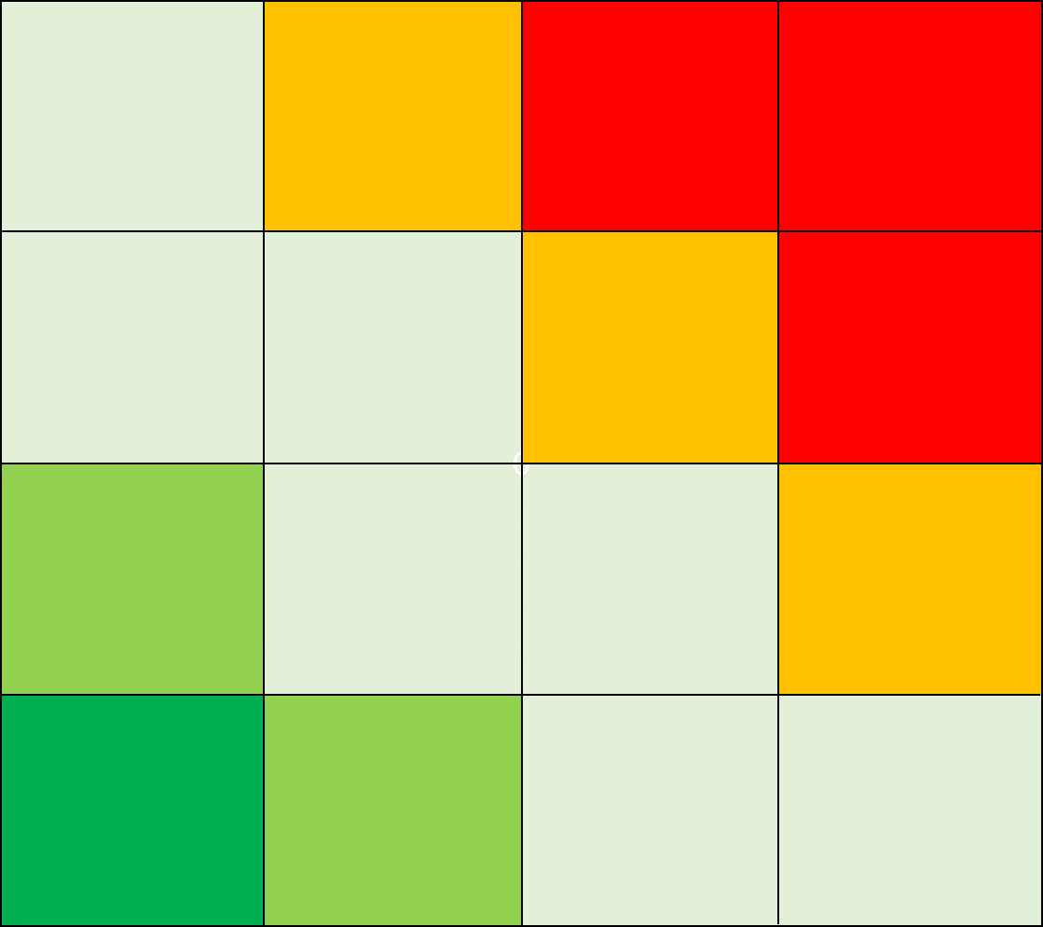
 | Uhan kuvaus | Jäännösriski: vakavuus | Jäännösriski: todennäköisyys | Riskiluku
1 | Valmistelu: Yhteisiä visiota ei ole määritetty | 0 | 0 | 0
2 | Valmistelu: Yhteisiä tavoitteita ei ole määritetty riittävän konkreettisesti | 0 | 0 | 0
3 | Valmistelu: Esihenkilö ei ole sisäistänyt rooliaan | 0 | 0 | 0
4 | Valmistelu: Esihenkilö ei ole sisäistänyt menetelmää | 0 | 0 | 0
5 | Valmistelu: Ylin johto ei ole tietoinen eikä tukena | 0 | 0 | 0
6 | Valmistelu: Ammattilainen ei ole sisäistänyt rooliaan | 0 | 0 | 0
7 | Valmistelu: Ammattilainen ei ole sisäistänyt menetelmää | 0 | 0 | 0
8 | Valmistelu: Käyttöönottoa ei huomioida ammattilaisten työn organisoinnissa | 0 | 0 | 0
9 | Valmistelu: Kaikkia sidosryhmiä ei ole tunnistettu | 0 | 0 | 0
10 | Valmistelu: Hoidon porrastus on epäselvä tai puutteellinen | 0 | 0 | 0
11 | Valmistelu: Tiedonkeruuta ei valmistella | 0 | 0 | 0
12 | Valmistelu ja toteutus: Terapiakoordinaattoriresurssi on suhteessa pieni tai ei käytössä | 0 | 0 | 0
13 | Toteutus: Hoitoonohjaus on epäselvää ammattilaisille | 0 | 0 | 0
14 | Toteutus: Kirjaamiskäytännöt ovat epäselvät ammattilaisille | 0 | 0 | 0
15 | Toteutus: Esihenkilö ei ole sisäistänyt tiedonkeruun merkitystä | 0 | 0 | 0
16 | Toteutus: Ammattilainen ei ole sisäistänyt tiedonkeruun merkitystä | 0 | 0 | 0
17 | Toteutus: Kokemuksia ja kertynyttä tietoa ei jaeta eikä hyödynnetä normitoiminnassa | 0 | 0 | 0
18 | 0 | 0 | 0 | 0
19 | 0 | 0 | 0 | 0
20 | 0 | 0 | 0 | 0
21 | 0 | 0 | 0 | 0
22 | 0 | 0 | 0 | 0
23 | 0 | 0 | 0 | 0
24 | 0 | 0 | 0 | 0
25 | 0 | 0 | 0 | 0
26 | 0 | 0 | 0 | 0
27 | 0 | 0 | 0 | 0
28 | 0 | 0 | 0 | 0
29 | 0 | 0 | 0 | 0
30 | 0 | 0 | 0 | 0
31 | 0 | 0 | 0 | 0
32 | 0 | 0 | 0 | 0
33 | 0 | 0 | 0 | 0
34 | 0 | 0 | 0 | 0
35 | 0 | 0 | 0 | 0
36 | 0 | 0 | 0 | 0
37 | 0 | 0 | 0 | 0
38 | 0 | 0 | 0 | 0
39 | 0 | 0 | 0 | 0
40 | 0 | 0 | 0 | 0
41 | 0 | 0 | 0 | 0
42 | 0 | 0 | 0 | 0
43 | 0 | 0 | 0 | 0
44 | 0 | 0 | 0 | 0
45 | 0 | 0 | 0 | 0
46 | 0 | 0 | 0 | 0
47 | 0 | 0 | 0 | 0
48 | 0 | 0 | 0 | 0
49 | 0 | 0 | 0 | 0
50 | 0 | 0 | 0 | 0
51 | 0 | 0 | 0 | 0
52 | 0 | 0 | 0 | 0
53 | 0 | 0 | 0 | 0
54 | 0 | 0 | 0 | 0
55 | 0 | 0 | 0 | 0
56 | 0 | 0 | 0 | 0
57 | 0 | 0 | 0 | 0
58 | 0 | 0 | 0 | 0
59 | 0 | 0 | 0 | 0
60 | 0 | 0 | 0 | 0

Jatkotoimenpiteet
Riskien arviointi
Yhteenveto
Jatkotoimenpiteet

Jatkotoimenpiteet

Havainto ja toimenpide | Vastuutaho | Määräaika | Toimenpiteen tilanne | Muita huomioita
Mitä tehdään riskin minimoimiseksi

